상품제안서
베이직 데일리 슬링백 크로스백 | 상품코드: F09144

 |  |  |  |  |  |  | 02-412-0044 | www.easy1.co.kr
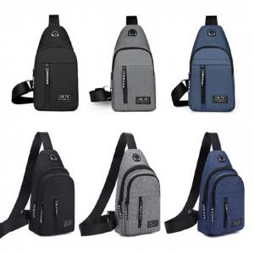

【상세/제작정보】 | .

【인쇄/포장옵션】 | 실크 / OPP(비닐)

【공급단가】 | 수량 | 50~ | 100~ | 500~ | 1,000~ | 2,000~
*VAT별도 | 단가 | 5,400원 | 4,720원 | 4,550원 | 4,370원 | 4,200원

【상품 URL】 | https://dev.easy1.co.kr:443/src/goods_detail.php?gdno=9144

